INSTRUCTIVO
INSTRUCCIONES DE DILIGENCIAMIENTO

Puede utilizarse tanto anverso como reverso con la misma configuración. (Copia por ambas caras). SERVICIOS DE ATENCION INTERNA. 24 HORAS DE DOMINGO A DOMINGO: Diligencie cada uno de los ítems así:

IDENTIFICACION DEL PACIENTE
NOMBRE COMPLETO: Nombres y Apellidos del paciente a quien se le va a registrar el consumo de medicamentos
IDENTIFICACIÓN: Numero de identificacion del paciente
SERVICIO: Dilienciar el servicio en el que se encuentra el paciente al momento de registrar los medicamentos administrados. (UCIP /UCIN /HOSPITALIZACION)
ENTIDAD: Diligenciar EPS a la que pertenece el paciente. sin siglas
CAMA: Diligenciar el numero de la cama o cubiculo en el que esta ubicado el paciente en el servicio.
FECHA: Diligenciar la fecha en la que se van a registrar los insumos al paciente

CONTENIDO DEL REGISTRO
INSUMO / SUMINISTRO: Diligenciar mediante busqueda de lista desplegable el insumo que se va a registrar
INDICACION: Diligenciar mediante busqueda de lista desplegable SI APLICA la indicacion para la que se va a utilizar el insumo medico, si no requiere indicacion solo dejar en blanco.
D: Diligenciar en el recuadro LA CANTIDAD del insumo que se gasta para el paciente mas NO la hora en la que se utiliza en el dia de 00 :00 horas hatsa 18:59 h Ejemplo:
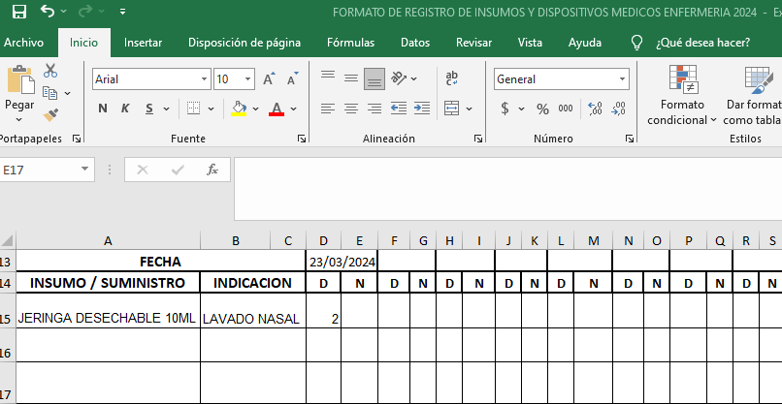
N: Diligenciar en el recuadro LA CANTIDAD del insumo que se gasta para el paciente mas NO la hora en la que se utiliza en la noche de 19:00 horas hatsa 23+ 59 h Ejemplo:
CORRIDO: En este espacio diligenciar el Primer Nombre de la persona que administra el medicamento de 7 am a 18 horas , en el caso que existan varias personas con el mismo nombre este debera colocar la primera letra del primer apellido.
NOCHE: En este espacio diligenciar el Primer Nombre de la persona que administra el medicamento de 19h a las 6 am , en el caso que existan varias personas con el mismo nombre este debera colocar la primera letra del primer apellido. ( Maria) ( Maria P)

